Sheet1
# | 旧工程名 | owner | 业务 | url
1 | mojie-vue-admin | 孙靖翱 | vue3版的微前端基座工程 | 域名:端口/vue/
2 | wfe-domains-nb | CW | 网点、资产、车辆和城市管理 | 域名:端口/wfe-domains-nb/
3 | wfe-domains-ddd | CW | 发票、用户、财务和押金管理 | 域名:端口/wfe-domains-ddd/
4 | wfe-domains-zb | CW | 优惠、活动、会员、商城、消息和订阅管理 | 域名:端口/wfe-domains-zb/
5 | wfe-domains-5d | CW | 明细管理、订单业务配置和上报管理 | 域名:端口/wfe-domains-5d/
6 | wfe-domains-wq | NED | 外勤 | 域名:端口/wfe-domains-wq/
7 | wfe-domains-cs-vehicle | CS | 对公业务 | 域名:端口/wfe-domains-cs-vehicle/
8 | wfe-domains-cs | CS | 对公业务 | 域名:端口/wfe-domains-cs/
9 | wfe-domains-appsupport | CW | 支撑APP通用能力的管理平台页面，例如：APP版本管理 | 域名:端口/wfe-domains-appsupport/
10 | wfe-domains-sink | CW | 流量平台业务配置和三方流量管理 | 域名:端口/wfe-domains-sink/
是使用wujie微前端进行交互的，相关内容预计在20240927左右下线
sit：https://manager-sit-tc.mobje.cn/vue/login
uat：https://manager-uat-tc.mobje.cn/vue/login
prod：https://manager-tc.mobje.cn/vue/login

# | 新工程名（原业务拆分） | owner | 业务 | url
1 | mojie-web-admin | 孙靖翱 | vue2版的微前端基座工程 | 域名:端口/vue/
2 | wfe-micro-nb | CW | 网点、资产、车辆和城市管理 | 域名:端口/wfe-domains-nb/
3 | wfe-micro-ddd | CW | 发票、用户、财务和押金管理 | 域名:端口/wfe-domains-ddd/
4 | wfe-micro-zb | CW | 优惠、活动、会员、商城、消息和订阅管理 | 域名:端口/wfe-domains-zb/
5 | wfe-micro-5d | CW | 明细管理、订单业务配置和上报管理 | 域名:端口/wfe-domains-5d/
6 | wfe-micro-wq | NED | 外勤 | 域名:端口/wfe-domains-wq/
7 | wfe-micro-cs-vehicle | CS | 对公业务 | 域名:端口/wfe-domains-cs-vehicle/
8 | wfe-micro-cs | CS | 对公业务 | 域名:端口/wfe-micro-cs/
9 | wfe-micro-appsupport | CW | 支撑APP通用能力的管理平台页面，例如：APP版本管理 | 域名:端口/wfe-micro-appsupport/
10 | wfe-micro-sink | CW | 流量平台业务配置和三方流量管理 | 域名:端口/wfe-micro-sink/
是使用qiankun微前端进行交互的，对原有项目进行了改造。相关内容预计在20240927左右上线。仅限原有功能迭代，不增加新页面。
sit：travel-manager-sit-tc.mobje.cn
uat：travel-manager-uat-tc.mobje.cn
prod：travel-manager-tc.mobje.cn

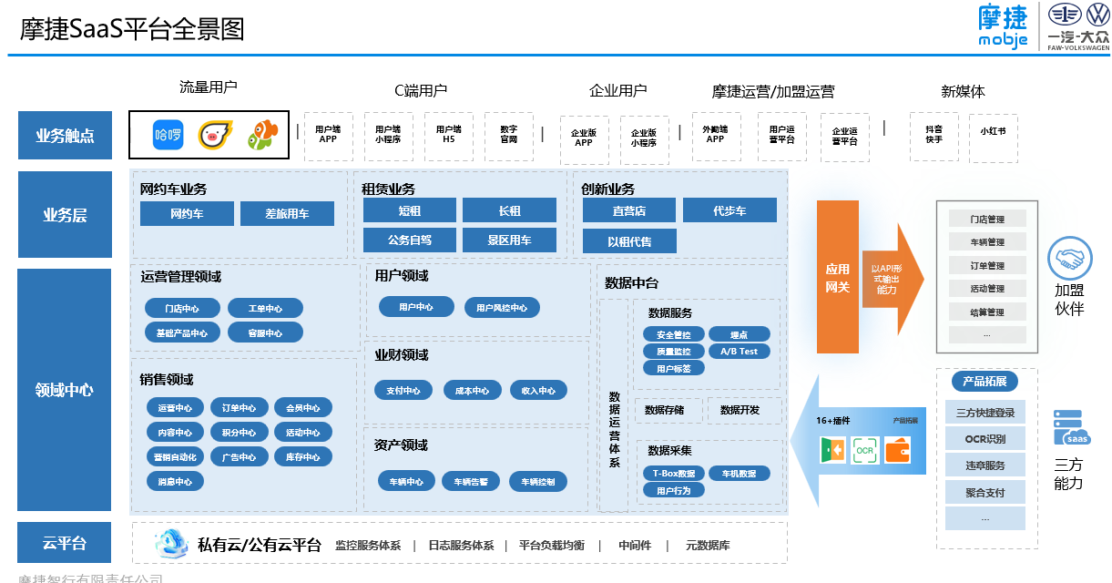

# | 新工程名（新业务拆分） | owner | 业务 | url
1 | wfe-micro-operate | CW | 运营板块 | 域名:端口/wfe-micro-operate/
2 | wfe-micro-sale | CW | 销售板块 | 域名:端口/wfe-micro-sale/
3 | wfe-micro-user | CW | 用户板块 | 域名:端口/wfe-micro-user/
4 | wfe-micro-finance | CW | 业财板块 | 域名:端口/wfe-micro-finance/
5 | wfe-micro-property | CW | 资产板块 | 域名:端口/wfe-micro-property/
是使用qiankun微前端进行交互的，对原有项目进行了改造。相关内容预计在20240927左右上线。进行新页面的开发，逐步替换之前的业务拆分板块。
sit：travel-manager-sit-tc.mobje.cn
uat：travel-manager-uat-tc.mobje.cn
prod：travel-manager-tc.mobje.cn

